상품제안서
PGA 2단자동무지+바스타올+190g호텔타올 3P세트(대) | 상품코드: S24198

 |  |  |  |  |  |  | 02-713-8555 | www.synergygift.co.kr
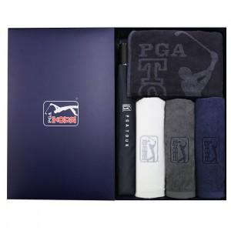

【상세/제작정보】 | <p><span style="font-size: 14pt;">※ 타올 자수인쇄 별도문의(바스타올, 호텔타올 자수비 별도)</span></p>

【인쇄/포장옵션】 | 실크, 원단1도 / 포장지포장

【공급단가】 | 수량 | 20~ | 50~ | 100~ | 300~ | 500~
*VAT별도 | 단가 | 40,040원 | 39,420원 | 38,500원 | 36,960원 | 35,420원

【상품 URL】 | https://www.synergygift.co.kr:443/src/goods_detail.php?gdno=24198

